0_Couverture
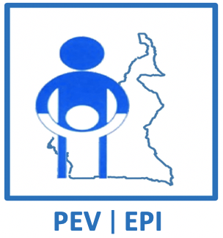
 | REPUBLIQUE DU CAMEROUN |  |  | REPUBLIC OF CAMEROON
 | Paix – Travail - Patrie |  |  | Peace – Work – Fatherland
 | --------------- |  |  | ---------------
 | MINISTERE DE LA SANTE PUBLIQUE |  |  | MINISTRY OF PUBLIC HEALTH
 | ------------------ |  |  | ------------------
 | PROGRAMME ELARGI DE VACCINATION |  |  | EXPANDED PROGRAMME ON IMMUNIZATION
 | ------------------ |  |  | ------------------

 | CAMPAGNE DE VACCINATION CONTRE LA ROUGEOLE ET RUBEOLE MAI 2023

 | MICROPLAN

 | Date de mise à jour | 2023-05-05

 | RÉGION
 | DISTRICT DE SANTE
 | AIRE DE SANTE
FORMATION SANITAIRE LEADER
NOM DU RESPONSABLE DE L'AIRE DE SANTE
CONTACT DU RESPONSABLE DE L'AIRE

NOMBRE DE FORMATION SANITAIRE

NOMBRE DE LOCALITES DANS L'AIRDE DE SANTE

DISTANCE DE LA FORMATION SANITAIRE LEADER AU SERVICE SANTÉ DE DISTRICT |  |  | Km

